상품제안서
캐주얼 방한모자+장갑 세트 | 상품코드: S38730

 |  |  |  |  |  |  | 02-713-8555 | www.synergygift.co.kr
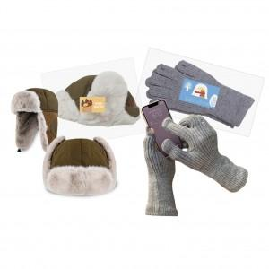

【상세/제작정보】

【인쇄/포장옵션】 | 스티커 / 전용케이스

【공급단가】 | 수량 | 30~ | 50~ | 100~ | 300~ | 500~
*VAT별도 | 단가 | 24,700원 | 24,320원 | 23,750원 | 22,800원 | 21,850원

【상품 URL】 | https://www.synergygift.co.kr:443/src/goods_detail.php?gdno=38730

